월간보고서 (예시)
📋 7월 월간 보고서
 |  |  |  |  | 📊 데이터 입력 란
핵심 변화와 성장 흐름을 한눈에 확인할 수 있는 리포트
🏋️‍♂️ 핵심 지표 변화 | 📈 섭취 칼로리 |  |  |  | 기본 정보
체지방률 (%)
근육량 (kg)
 | 시작 전 | 1달차 | 2달차 | 3달차 | 이름 | 홍길동 |  | 보고 월 | 7월
 | 2100 | 2450 | 2500 | 2790 | 1. 체성분 변화
 |  |  |  |  | 항목 | 시작 전 | 1달차 | 2달차 | 3달차
 | 🏆 코칭 코멘트 |  |  |  | 체중 (kg) | 55 | 56 | 59 | 63
 | 이번 달은 전반적으로 체지방 감량과 근육량 증가가 동시에 일어나는 긍정적인 변화를 보였습니다. 식단 관리와 꾸준한 운동이 좋은 결과를 만들어냈습니다. 다음 달에는 하체 근력 향상에 조금 더 집중해 보겠습니다. 화이팅! 섭취 칼로리도 향샹되어 전반적인 변화폭이 컸습니다. |  |  |  | 체지방률 (%) | 11.0% | 12.0% | 15.0% | 17.0%
 |  |  |  |  | 근육량 (kg) | 32 | 35 | 36 | 39
 |  |  |  |  | 2. 운동 퍼포먼스
 |  |  |  |  | 항목 | 시작 전 | 1달차 | 2달차 | 3달차
 |  |  |  |  | 스쿼트 (kg) | 40 | 45 | 50 | 55
 |  |  |  |  | 푸쉬업 (횟수) | 10회 | 15회 | 20회 | 33회
스쿼트 (kg)
푸쉬업 (횟수)
랫풀다운 (kg)
 |  |  |  |  | 랫풀다운 (kg) | 30 | 35 | 42 | 45.5
 |  |  |  |  | 3. 신체 변화 (둘레)
 |  |  |  |  | 항목 | 시작 전 | 1달차 | 2달차 | 3달차
 |  |  |  |  | 가슴 둘레 (cm) | 95.0cm | 96.0cm | 97.0cm | 98.0cm
 |  |  |  |  | 어깨 너비 (cm) | 45.0cm | 46.5cm | 47.0cm | 49.0cm
 |  |  |  |  | 상완 둘레 (cm) | 30.0cm | 32.0cm | 33.0cm | 35.0cm
 |  |  |  |  | 허벅지 둘레 (cm) | 55.0cm | 56.0cm | 57.0cm | 59.0cm
 |  |  |  |  | 4. 섭취 칼로리
 |  |  |  |  | 항목 | 시작 전 | 1달차 | 2달차 | 3달차
 |  |  |  |  | 칼로리 (Kcal) | 2100 | 2450 | 2500 | 2790
가슴 둘레 (cm)
어깨 너비 (cm)
상완 둘레 (cm)
허벅지 둘레 (cm)
 |  |  |  |  | 코칭 코멘트
 |  |  |  |  | 1 | 이번 달은 전반적으로 체지방 감량과 근육량 증가가 동시에 일어나는 긍정적인 변화를 보였습니다.
 | 🎯 다음 달 목표 |  |  |  | 2 | 식단 관리와 꾸준한 운동이 좋은 결과를 만들어냈습니다.
 | 🟠 체지방률 20% 진입 |  |  |  | 3 | 다음 달에는 하체 근력 향상에 조금 더 집중해 보겠습니다. 화이팅!
 | 🟠 스쿼트 65kg 달성 |  |  |  | 4 | 섭취 칼로리도 향샹되어 전반적인 변화폭이 컸습니다.
 | 🟠 주 4회 이상 개인 운동 참석 |  |  |  | 다음 달 목표
 | 🟠 식단 단백질 섭취량 100g 유지 |  |  |  | 1 | 체지방률 20% 진입
 | 🟠 아침 먹기 월 20회 이상 성공하기 |  |  |  | 2 | 스쿼트 65kg 달성
 |  |  |  |  | 3 | 주 4회 이상 개인 운동 참석
 |  |  |  |  | 4 | 식단 단백질 섭취량 100g 유지
 |  |  |  |  | 5 | 아침 먹기 월 20회 이상 성공하기

월간 보고서
📋 7월 월간 보고서
 |  |  |  |  | 📊 데이터 입력 란
핵심 변화와 성장 흐름을 한눈에 확인할 수 있는 리포트
🏋️‍♂️ 핵심 지표 변화 | 📈 섭취 칼로리 |  |  |  | 기본 정보
체지방률 (%)
근육량 (kg)
 | 시작 전 | 1달차 | 2달차 | 3달차 | 이름 | 홍길동 |  | 보고 월 | 7월
 | 0 | 0 | 0 | 0 | 1. 체성분 변화
 |  |  |  |  | 항목 | 시작 전 | 1달차 | 2달차 | 3달차
 | 🏆 코칭 코멘트 |  |  |  | 체중 (kg) | 0 | 0 | 0 | 0
 | 입력 - - - |  |  |  | 체지방률 (%) | 0.0% | 0.0% | 0.0% | 0.0%
 |  |  |  |  | 근육량 (kg) | 0 | 0 | 0 | 0
 |  |  |  |  | 2. 운동 퍼포먼스
 |  |  |  |  | 항목 | 시작 전 | 1달차 | 2달차 | 3달차
 |  |  |  |  | 스쿼트 (kg) | 0 | 0 | 0 | 0
 |  |  |  |  | 푸쉬업 (횟수) | 0회 | 0회 | 0회 | 0회
스쿼트 (kg)
푸쉬업 (횟수)
랫풀다운 (kg)
 |  |  |  |  | 랫풀다운 (kg) | 0 | 0 | 0 | 0
 |  |  |  |  | 3. 신체 변화 (둘레)
 |  |  |  |  | 항목 | 시작 전 | 1달차 | 2달차 | 3달차
 |  |  |  |  | 가슴 둘레 (cm) | 0.0cm | 0.0cm | 0.0cm | 0.0cm
 |  |  |  |  | 어깨 너비 (cm) | 0.0cm | 0.0cm | 0.0cm | 0.0cm
 |  |  |  |  | 상완 둘레 (cm) | 0.0cm | 0.0cm | 0.0cm | 0.0cm
 |  |  |  |  | 허벅지 둘레 (cm) | 0.0cm | 0.0cm | 0.0cm | 0.0cm
 |  |  |  |  | 4. 섭취 칼로리
 |  |  |  |  | 항목 | 시작 전 | 1달차 | 2달차 | 3달차
 |  |  |  |  | 칼로리 (Kcal) | 0 | 0 | 0 | 0
가슴 둘레 (cm)
어깨 너비 (cm)
상완 둘레 (cm)
허벅지 둘레 (cm)
 |  |  |  |  | 코칭 코멘트
 |  |  |  |  | 1 | 입력
 | 🎯 다음 달 목표 |  |  |  | 2 | -
 | 🟠 - |  |  |  | 3 | -
 | 🟠 - |  |  |  | 4 | -
 | 🟠 - |  |  |  | 다음 달 목표
 | 🟠 - |  |  |  | 1 | -
 | 🟠 - |  |  |  | 2 | -
 |  |  |  |  | 3 | -
 |  |  |  |  | 4 | -
 |  |  |  |  | 5 | -

월간 보고서의 사본
📋 7월 월간 보고서
 |  |  |  |  | 📊 데이터 입력 란
핵심 변화와 성장 흐름을 한눈에 확인할 수 있는 리포트
🏋️‍♂️ 핵심 지표 변화 | 📈 섭취 칼로리 |  |  |  | 기본 정보
체지방률 (%)
근육량 (kg)
 | 시작 전 | 1달차 | 2달차 | 3달차 | 이름 | 홍길동 |  | 보고 월 | 7월
 | 0 | 0 | 0 | 0 | 1. 체성분 변화
 |  |  |  |  | 항목 | 시작 전 | 1달차 | 2달차 | 3달차
 | 🏆 코칭 코멘트 |  |  |  | 체중 (kg) | 0 | 0 | 0 | 0
 | 입력 - - - |  |  |  | 체지방률 (%) | 0.0% | 0.0% | 0.0% | 0.0%
 |  |  |  |  | 근육량 (kg) | 0 | 0 | 0 | 0
 |  |  |  |  | 2. 운동 퍼포먼스
 |  |  |  |  | 항목 | 시작 전 | 1달차 | 2달차 | 3달차
 |  |  |  |  | 스쿼트 (kg) | 0 | 0 | 0 | 0
 |  |  |  |  | 푸쉬업 (횟수) | 0회 | 0회 | 0회 | 0회
스쿼트 (kg)
푸쉬업 (횟수)
랫풀다운 (kg)
 |  |  |  |  | 랫풀다운 (kg) | 0 | 0 | 0 | 0
 |  |  |  |  | 3. 신체 변화 (둘레)
 |  |  |  |  | 항목 | 시작 전 | 1달차 | 2달차 | 3달차
 |  |  |  |  | 가슴 둘레 (cm) | 0.0cm | 0.0cm | 0.0cm | 0.0cm
 |  |  |  |  | 어깨 너비 (cm) | 0.0cm | 0.0cm | 0.0cm | 0.0cm
 |  |  |  |  | 상완 둘레 (cm) | 0.0cm | 0.0cm | 0.0cm | 0.0cm
 |  |  |  |  | 허벅지 둘레 (cm) | 0.0cm | 0.0cm | 0.0cm | 0.0cm
 |  |  |  |  | 4. 섭취 칼로리
 |  |  |  |  | 항목 | 시작 전 | 1달차 | 2달차 | 3달차
 |  |  |  |  | 칼로리 (Kcal) | 0 | 0 | 0 | 0
가슴 둘레 (cm)
어깨 너비 (cm)
상완 둘레 (cm)
허벅지 둘레 (cm)
 |  |  |  |  | 코칭 코멘트
 |  |  |  |  | 1 | 입력
 | 🎯 다음 달 목표 |  |  |  | 2 | -
 | 🟠 - |  |  |  | 3 | -
 | 🟠 - |  |  |  | 4 | -
 | 🟠 - |  |  |  | 다음 달 목표
 | 🟠 - |  |  |  | 1 | -
 | 🟠 - |  |  |  | 2 | -
 |  |  |  |  | 3 | -
 |  |  |  |  | 4 | -
 |  |  |  |  | 5 | -

상태분석 및 목표치 설정(예시)
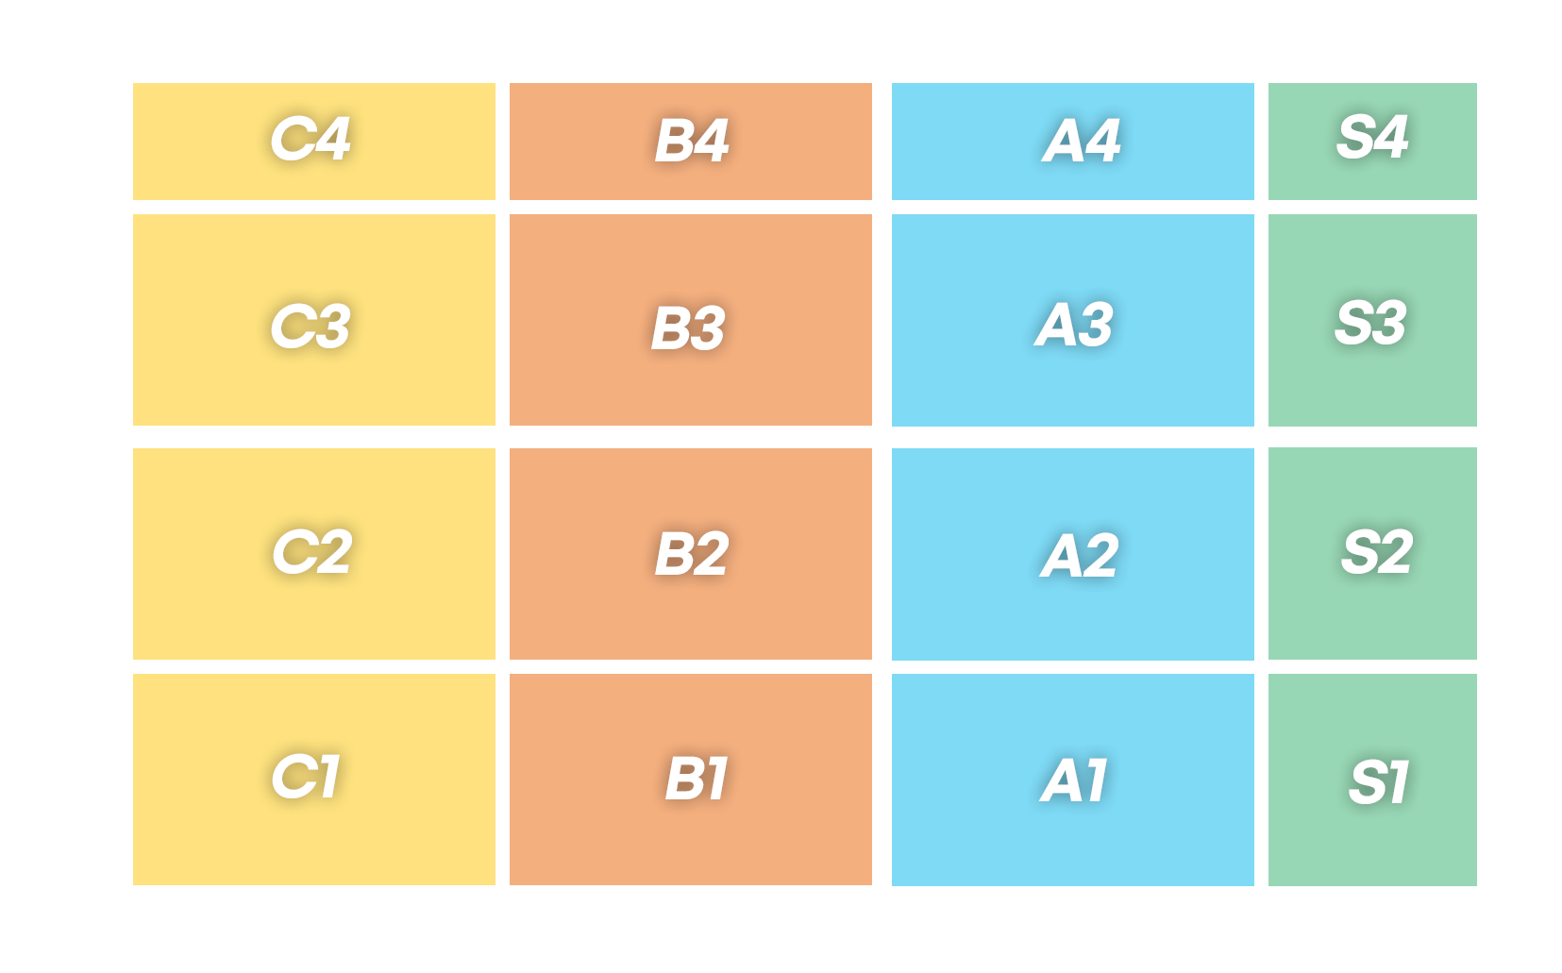
 |  |  |  | 이름 |  | 키 | 체중
 |  |  |  | 홍길동 |  | 180.0cm | 60

 |  |  |  | 직업군 |  | 나이 | 수면 시간
 |  |  |  | 사무직 |  | 27세 | 7시간

 |  |  |  | BMI | 체지방률 | 타입
 |  |  |  | 18.52 | 11% | B2

 |  |  |  | 최고 체중(성인 이후) |  | 최저 체중(성인 이후)
 |  |  |  | 63 |  | 50

 |  |  |  | 운동경력
 |  |  |  | 웨이트 경력 1년 축구 꾸준히 5년

 |  |  |  | 특이사항 및 병력
 |  |  |  | 데드할 때 허리가 불편 스쿼트 할 떄는 무릎 안쪽 통증 위장이 많이 예민함

 |  |  |  | 섭취중인 영양제 및 복용중인 약물
 |  |  |  | 크레아틴 4개월 탈모약 1년

 |  |  |  | 운동 목적 및 방향
 |  |  |  | 벌크업 | TRUE | 김우빈 같은 몸

 |  |  |  | 린매스업 | FALSE

 |  |  |  | 커팅 | FALSE

 |  |  |  | 목표 체중(kg) |  | 목표 주당 증량 체중(g)
 |  |  |  | 70 |  | 0.83

가슴 둘레 | 어깨 너비 | 손목 둘레 | 발목 둘레 | 상완 둘레 |  | 허벅지 둘레
98.0cm | 40.0cm | 11.0cm | 15.0cm | 30.0cm |  | 50.0cm

예상 가슴 둘레(최대치) |  | 예상 전완 둘레(최대치) |  | 예상 상완 둘레(최대치) |  | 예상 허벅지 둘레(최대치)
98.8 |  | 28.4 |  | 35.5 |  | 53.3

코칭에 꼭 반영되었으면 하는 점
운동 동작 코칭 시 디테일 하게 설명 부탁드립니다.

식이 분석 및 가이드

 | 섭취 음식 | 칼로리
아침 | 시간 :
 | 빈도 : |  |  |  | 메루치양식장

 |  |  | 참고 및 주의사항
 |  |  | 1. 칼로리가 높은 음식 위주로 카운팅 한다(밥, 육류, 튀김 등)
 |  |  | 2. 즉, 칼로리가 매우 낮은 음식(김치, 나물, 채소 등)은 카운팅 하지 않는다
 |  |  | 3. 식이기록을 진행한다고 해서, 더 먹거나 덜 먹지 않는다
점심 | 시간 : |  | 4. 즉, 평소 식이대로 먹는다
 | 빈도 : |  | 간식/야식의 정의
 |  |  | 간식 | 아침, 점심, 저녁 사이에 섭취하는 모든 음식
 |  |  | 야식 | 저녁 이후에 먹는 모든 음식
 |  |  |  | 술 또는 술자리 음식은 모두 여기에 카운팅

끼니 당 섭취 칼로리 비율

저녁 | 시간 :
 | 빈도 :

간식 | 시간 :
 | 빈도 :
 |  |  | 식사를 얼마나 균등하고 있는지 나타내는 표

 |  |  | 유형 | 형태 |  |  |  | 문제
 |  |  | 폭식형 | 한 끼니에 칼로리가 치중 되어 있음 |  |  |  | 체지방 증가, 폭식으로 인한 다음 끼니 거름
 |  |  | 아점형 | 아침을 거르고 점심으로 때움 |  |  |  | 1끼니의 칼로리(약 500-800)를 버리는 셈
 |  |  | 1일 1식 | 하루에 1끼니만 먹음 |  |  |  | 칼로리 충당 힘듦, 폭식 가능성
 |  |  | 야식형 | 야식 칼로리 높음, 밤 늦게 끼니를 해결함 |  |  |  | 취짐 전 섭취로 체지방 증가, 포만감 지속으로 아침 거름
야식 | 시간 :
 | 빈도 :
 |  |  | 타이밍 | 평균 칼로리 |  | 신뢰도 높은 측정이 마무리 되어야 정확한 값이 나옴
 |  |  | 아침 |  |  | 1일 소비열량 | 0
 |  |  | 점심
 |  |  | 저녁
 |  |  | 간식
 |  |  | 야식

기상 시간 | -

취침 시간 | -

특이 사항 | 1️⃣
 | 2️⃣
 | 3️⃣
 | 4️⃣
 | 5️⃣

 | 섭취 음식 | 칼로리
아침 | 시간 : | 500 | 권장 소비열량 |  | 500
 | 빈도 :

끼니 당 섭취 칼로리 비율

점심 | 시간 : | 500
 | 빈도 :

저녁 | 시간 : | 500
 | 빈도 :

 |  |  | 타이밍 | 평균 칼로리
 |  |  | 아침 | 500 |  | 식이 가이드 열량 | 2500
 |  |  | 점심 | 500
 |  |  | 저녁 | 500
 |  |  | 간식 | 500
 |  |  | 야식 | 500

간식 | 시간 : | 500
 | 빈도 :
 |  |  | 벌크업에 필요한 단백질량
 |  |  | 체중 * 1.6g

 |  |  | 현재 섭취 단백질량

야식 | 시간 : | 500
 | 빈도 :

